Worksheet
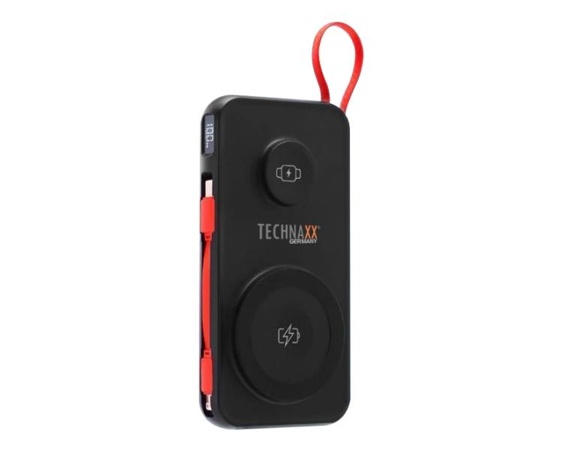
Technaxx Powerbank 10000 mAh 3-in-1 kabellose Schnellladung TX-315

Artikelnummer | 5233 |  | VE | 20
EAN | 4260358126937 |  | Stück pro Palette | 1600
Zollnummer | 85065090 |  | Lagen Pro Palette | 8

Abmessungen - Artikel
Länge(cm) | Breite(cm) | Höhe(cm) | Gewicht(g)
7.2 | 2 | 14 | 251

Abmessungen - Artikelverpackung
Länge(cm) | Breite(cm) | Höhe(cm) | Leergewicht(g) | Gewicht(g) Artikel+Verpackung
9.8 | 3.5 | 20.5 | 50 | 312

Abmessungen - VE Karton (Masterkarton)
Länge(cm) | Breite(cm) | Höhe(cm) | Gewicht(g)
21 | 38.2 | 20.9 | 0

Verpackung - Bestandteile
Rest Zubehör (g) | Papier/Pappe (g) | Styropor (g) | Kunstst. Hohlkörper(g) | Kunstst. Folien(g) | Materialverbunde (g)
11 | 3 | 0 | 0 | 0 | 0

Batterie- / Akkuinformationen
Batterie-benötigt | Batterie enthalten | Batterie-Typ | Batterie-System(Art)
Ja | Ja | Akku | LiPoly - Lithium-Polymer-Akku
Anzahl(stk.) | Gewicht/Stk.(g) | Energiedichte(WH/Kg) | Leistung(WH)
1 | 153 | 241.83 | 37

Lithium Baterie
Energiegehalt | Gewicht (Kg)
10000 | 153

Weiterführende Informationen
Technaxx Reseller Portal

